歩行者通行流動図
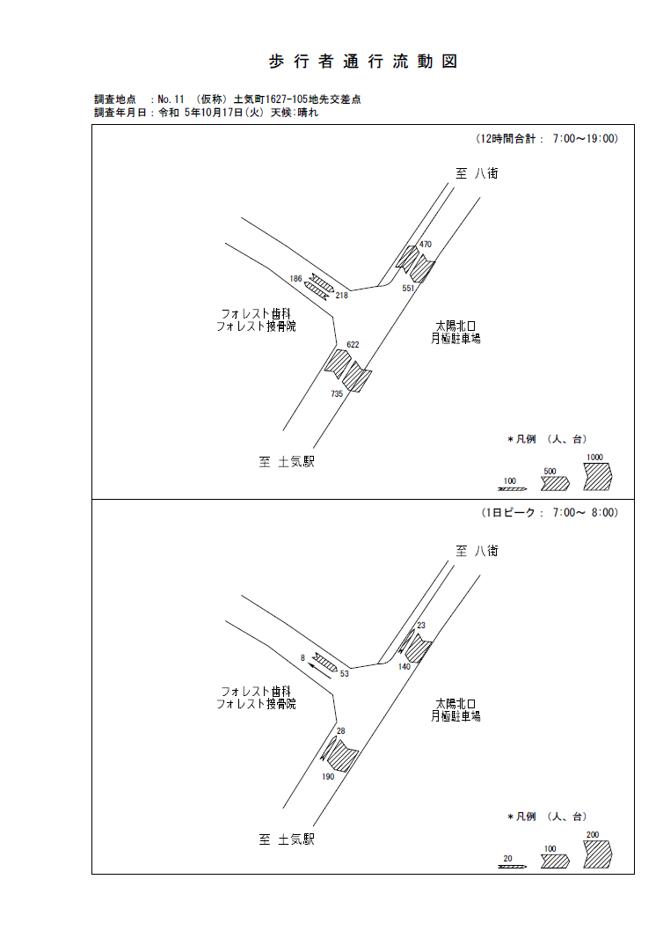

歩行者通行量時間変動図_1
歩 行 者 通 行 量 時 間 変 動 図 |  |  |  |  |  |  |  |  |  |  |  |  |  | 11 | 1017100
調査地点：№11 （仮称）土気町1627-105地先交差点 |  |  |  |  |  |  |  |  |  |  |  |  |  |  | 方 向(ｱ) |  |  | 方 向(ｲ) |  |  | 合計 ( ｱ+ ｲ)
 |  |  |  |  |  |  |  |  |  |  |  |  |  | 7 | 138 | 25 | 113 | 2 | 1 | 1 | 140 | 26 | 114
調査年月日：令和 5年10月17日(火) 天候:晴れ |  |  |  |  |  |  |  |  |  |  |  |  |  | 8 | 86 | 16 | 70 | 2 | 1 | 1 | 88 | 17 | 71
 |  |  |  |  |  |  |  |  |  |  |  |  |  | 9 | 47 | 11 | 36 | 3 | 1 | 2 | 50 | 12 | 38
 |  |  |  |  |  |  |  |  |  |  |  |  |  | 10 | 41 | 6 | 35 | 3 | 0 | 3 | 44 | 6 | 38
 |  |  |  |  |  |  |  |  |  |  |  |  |  | 11 | 30 | 5 | 25 | 0 | 0 | 0 | 30 | 5 | 25
 |  |  |  |  |  |  |  |  |  |  |  |  |  | 12 | 17 | 3 | 14 | 1 | 0 | 1 | 18 | 3 | 15
 |  |  |  |  |  |  |  |  |  |  |  |  |  | 13 | 29 | 4 | 25 | 0 | 0 | 0 | 29 | 4 | 25
 |  |  |  |  |  |  |  |  |  |  |  |  |  | 14 | 36 | 6 | 30 | 4 | 1 | 3 | 40 | 7 | 33
 |  |  |  |  |  |  |  |  |  |  |  |  |  | 15 | 14 | 4 | 10 | 1 | 0 | 1 | 15 | 4 | 11
 |  |  |  |  |  |  |  |  |  |  |  |  |  | 16 | 32 | 7 | 25 | 1 | 0 | 1 | 33 | 7 | 26
凡 例 |  |  |  |  |  |  |  |  |  |  |  |  |  | 17 | 40 | 8 | 32 | 1 | 1 | 0 | 41 | 9 | 32
 | 歩行者 |  |  |  |  |  |  |  |  |  |  |  |  | 18 | 23 | 5 | 18 | 0 | 0 | 0 | 23 | 5 | 18
 | 自転車

方 向(ｱ)

時間帯 | 7 | 8 | 9 | 10 | 11 | 12 | 13 | 14 | 15 | 16 | 17 | 18 | 計
合計人数 | 138 | 86 | 47 | 41 | 30 | 17 | 29 | 36 | 14 | 32 | 40 | 23 | 533
歩行者 | 113 | 70 | 36 | 35 | 25 | 14 | 25 | 30 | 10 | 25 | 32 | 18 | 433
自転車 | 25 | 16 | 11 | 6 | 5 | 3 | 4 | 6 | 4 | 7 | 8 | 5 | 100

方 向(ｲ)

時間帯 | 7 | 8 | 9 | 10 | 11 | 12 | 13 | 14 | 15 | 16 | 17 | 18 | 計
合計人数 | 2 | 2 | 3 | 3 | 0 | 1 | 0 | 4 | 1 | 1 | 1 | 0 | 18
歩行者 | 1 | 1 | 2 | 3 | 0 | 1 | 0 | 3 | 1 | 1 | 0 | 0 | 13
自転車 | 1 | 1 | 1 | 0 | 0 | 0 | 0 | 1 | 0 | 0 | 1 | 0 | 5

合計 ( ｱ+ ｲ)

時間帯 | 7 | 8 | 9 | 10 | 11 | 12 | 13 | 14 | 15 | 16 | 17 | 18 | 計
合計人数 | 140 | 88 | 50 | 44 | 30 | 18 | 29 | 40 | 15 | 33 | 41 | 23 | 551
歩行者 | 114 | 71 | 38 | 38 | 25 | 15 | 25 | 33 | 11 | 26 | 32 | 18 | 446
自転車 | 26 | 17 | 12 | 6 | 5 | 3 | 4 | 7 | 4 | 7 | 9 | 5 | 105

歩行者通行量時間変動図_2
歩 行 者 通 行 量 時 間 変 動 図 |  |  |  |  |  |  |  |  |  |  |  |  |  | 11 | 1017100
調査地点：№11 （仮称）土気町1627-105地先交差点 |  |  |  |  |  |  |  |  |  |  |  |  |  |  | 方 向(ｳ) |  |  | 方 向(ｴ) |  |  | 合計 ( ｳ+ ｴ)
 |  |  |  |  |  |  |  |  |  |  |  |  |  | 7 | 1 | 0 | 1 | 52 | 3 | 49 | 53 | 3 | 50
調査年月日：令和 5年10月17日(火) 天候:晴れ |  |  |  |  |  |  |  |  |  |  |  |  |  | 8 | 0 | 0 | 0 | 30 | 3 | 27 | 30 | 3 | 27
 |  |  |  |  |  |  |  |  |  |  |  |  |  | 9 | 1 | 0 | 1 | 17 | 0 | 17 | 18 | 0 | 18
 |  |  |  |  |  |  |  |  |  |  |  |  |  | 10 | 3 | 1 | 2 | 3 | 0 | 3 | 6 | 1 | 5
 |  |  |  |  |  |  |  |  |  |  |  |  |  | 11 | 0 | 0 | 0 | 11 | 0 | 11 | 11 | 0 | 11
 |  |  |  |  |  |  |  |  |  |  |  |  |  | 12 | 0 | 0 | 0 | 15 | 0 | 15 | 15 | 0 | 15
 |  |  |  |  |  |  |  |  |  |  |  |  |  | 13 | 1 | 1 | 0 | 8 | 1 | 7 | 9 | 2 | 7
 |  |  |  |  |  |  |  |  |  |  |  |  |  | 14 | 1 | 0 | 1 | 9 | 0 | 9 | 10 | 0 | 10
 |  |  |  |  |  |  |  |  |  |  |  |  |  | 15 | 3 | 1 | 2 | 5 | 0 | 5 | 8 | 1 | 7
 |  |  |  |  |  |  |  |  |  |  |  |  |  | 16 | 3 | 0 | 3 | 13 | 0 | 13 | 16 | 0 | 16
凡 例 |  |  |  |  |  |  |  |  |  |  |  |  |  | 17 | 3 | 2 | 1 | 29 | 2 | 27 | 32 | 4 | 28
 | 歩行者 |  |  |  |  |  |  |  |  |  |  |  |  | 18 | 0 | 0 | 0 | 10 | 0 | 10 | 10 | 0 | 10
 | 自転車

方 向(ｳ)

時間帯 | 7 | 8 | 9 | 10 | 11 | 12 | 13 | 14 | 15 | 16 | 17 | 18 | 計
合計人数 | 1 | 0 | 1 | 3 | 0 | 0 | 1 | 1 | 3 | 3 | 3 | 0 | 16
歩行者 | 1 | 0 | 1 | 2 | 0 | 0 | 0 | 1 | 2 | 3 | 1 | 0 | 11
自転車 | 0 | 0 | 0 | 1 | 0 | 0 | 1 | 0 | 1 | 0 | 2 | 0 | 5

方 向(ｴ)

時間帯 | 7 | 8 | 9 | 10 | 11 | 12 | 13 | 14 | 15 | 16 | 17 | 18 | 計
合計人数 | 52 | 30 | 17 | 3 | 11 | 15 | 8 | 9 | 5 | 13 | 29 | 10 | 202
歩行者 | 49 | 27 | 17 | 3 | 11 | 15 | 7 | 9 | 5 | 13 | 27 | 10 | 193
自転車 | 3 | 3 | 0 | 0 | 0 | 0 | 1 | 0 | 0 | 0 | 2 | 0 | 9

合計 ( ｳ+ ｴ)

時間帯 | 7 | 8 | 9 | 10 | 11 | 12 | 13 | 14 | 15 | 16 | 17 | 18 | 計
合計人数 | 53 | 30 | 18 | 6 | 11 | 15 | 9 | 10 | 8 | 16 | 32 | 10 | 218
歩行者 | 50 | 27 | 18 | 5 | 11 | 15 | 7 | 10 | 7 | 16 | 28 | 10 | 204
自転車 | 3 | 3 | 0 | 1 | 0 | 0 | 2 | 0 | 1 | 0 | 4 | 0 | 14

歩行者通行量時間変動図_3
歩 行 者 通 行 量 時 間 変 動 図 |  |  |  |  |  |  |  |  |  |  |  |  |  | 11 | 1017100
調査地点：№11 （仮称）土気町1627-105地先交差点 |  |  |  |  |  |  |  |  |  |  |  |  |  |  | 方 向(ｵ) |  |  | 方 向(ｶ) |  |  | 合計 ( ｵ+ ｶ)
 |  |  |  |  |  |  |  |  |  |  |  |  |  | 7 | 6 | 0 | 6 | 22 | 2 | 20 | 28 | 2 | 26
調査年月日：令和 5年10月17日(火) 天候:晴れ |  |  |  |  |  |  |  |  |  |  |  |  |  | 8 | 23 | 3 | 20 | 33 | 4 | 29 | 56 | 7 | 49
 |  |  |  |  |  |  |  |  |  |  |  |  |  | 9 | 9 | 0 | 9 | 19 | 0 | 19 | 28 | 0 | 28
 |  |  |  |  |  |  |  |  |  |  |  |  |  | 10 | 6 | 0 | 6 | 20 | 2 | 18 | 26 | 2 | 24
 |  |  |  |  |  |  |  |  |  |  |  |  |  | 11 | 7 | 0 | 7 | 21 | 4 | 17 | 28 | 4 | 24
 |  |  |  |  |  |  |  |  |  |  |  |  |  | 12 | 6 | 0 | 6 | 33 | 5 | 28 | 39 | 5 | 34
 |  |  |  |  |  |  |  |  |  |  |  |  |  | 13 | 17 | 0 | 17 | 29 | 4 | 25 | 46 | 4 | 42
 |  |  |  |  |  |  |  |  |  |  |  |  |  | 14 | 11 | 0 | 11 | 37 | 11 | 26 | 48 | 11 | 37
 |  |  |  |  |  |  |  |  |  |  |  |  |  | 15 | 7 | 2 | 5 | 33 | 10 | 23 | 40 | 12 | 28
 |  |  |  |  |  |  |  |  |  |  |  |  |  | 16 | 25 | 1 | 24 | 50 | 10 | 40 | 75 | 11 | 64
凡 例 |  |  |  |  |  |  |  |  |  |  |  |  |  | 17 | 26 | 1 | 25 | 64 | 19 | 45 | 90 | 20 | 70
 | 歩行者 |  |  |  |  |  |  |  |  |  |  |  |  | 18 | 25 | 1 | 24 | 93 | 16 | 77 | 118 | 17 | 101
 | 自転車

方 向(ｵ)

時間帯 | 7 | 8 | 9 | 10 | 11 | 12 | 13 | 14 | 15 | 16 | 17 | 18 | 計
合計人数 | 6 | 23 | 9 | 6 | 7 | 6 | 17 | 11 | 7 | 25 | 26 | 25 | 168
歩行者 | 6 | 20 | 9 | 6 | 7 | 6 | 17 | 11 | 5 | 24 | 25 | 24 | 160
自転車 | 0 | 3 | 0 | 0 | 0 | 0 | 0 | 0 | 2 | 1 | 1 | 1 | 8

方 向(ｶ)

時間帯 | 7 | 8 | 9 | 10 | 11 | 12 | 13 | 14 | 15 | 16 | 17 | 18 | 計
合計人数 | 22 | 33 | 19 | 20 | 21 | 33 | 29 | 37 | 33 | 50 | 64 | 93 | 454
歩行者 | 20 | 29 | 19 | 18 | 17 | 28 | 25 | 26 | 23 | 40 | 45 | 77 | 367
自転車 | 2 | 4 | 0 | 2 | 4 | 5 | 4 | 11 | 10 | 10 | 19 | 16 | 87

合計 ( ｵ+ ｶ)

時間帯 | 7 | 8 | 9 | 10 | 11 | 12 | 13 | 14 | 15 | 16 | 17 | 18 | 計
合計人数 | 28 | 56 | 28 | 26 | 28 | 39 | 46 | 48 | 40 | 75 | 90 | 118 | 622
歩行者 | 26 | 49 | 28 | 24 | 24 | 34 | 42 | 37 | 28 | 64 | 70 | 101 | 527
自転車 | 2 | 7 | 0 | 2 | 4 | 5 | 4 | 11 | 12 | 11 | 20 | 17 | 95

道路幅員図
